CASO DE USO
 | FORMATO DE CASOS DE PRUEBAS
 | C011
 | CASO DE USO | Registrar materia prima
 | PRUEBA | Validar el registro de la materia prima
 | DESCRIPCIÓN | Verificar si el sistema permite registrar la materia prima en el stock
 | CONDICIONES DE EJECUCIÓN | El unico que puede registrar materia prima es el administrador
 | MÓDULO | Stock y materia prima

# | ENTRADA | RESULTADO ESPERADO | EVALUACIÓN DE LA PRUEBA | OBSERVACIONES
1 | Ingresar el formulario de Registro de materia prima y dar click en aceptar 1)Referencia 2)Tipo de la materia prima 3)Calibre 4)Dimension de largo 5)Dimension de alto 6)Click en acepar | Alerta de materia prima registrada | Aprobada | 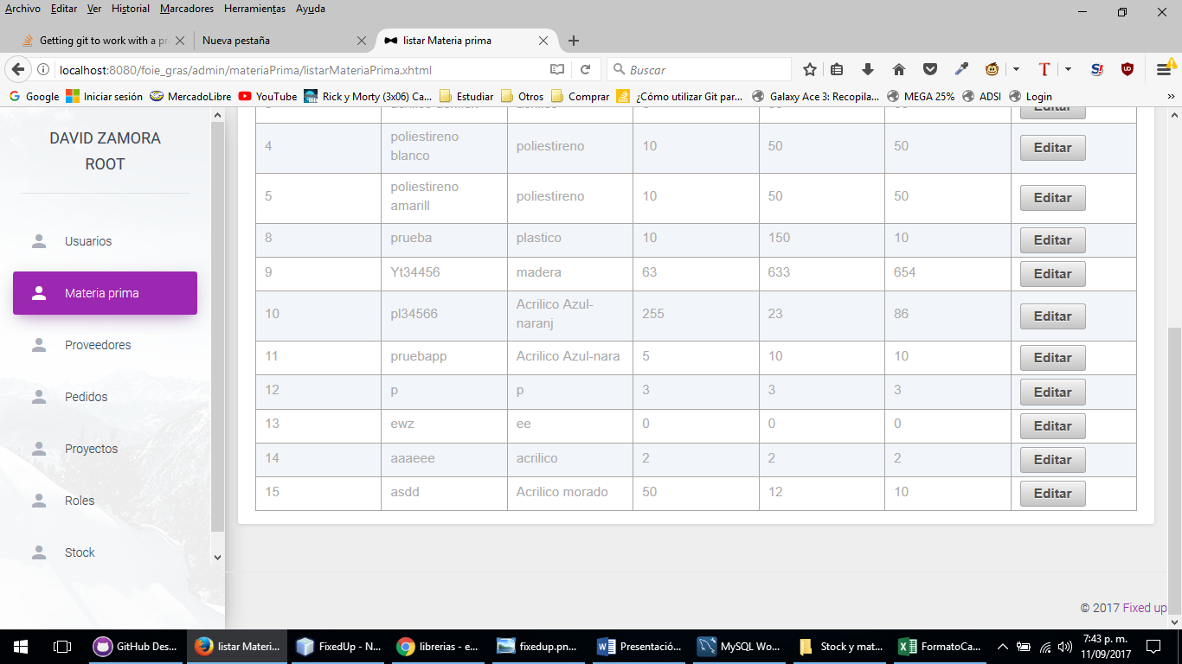
2 | Ingresar el formulario de Registro de materia prima y dar click en aceptar 1)Referencia 2)Tipo de la materia prima 3)Calibre 4)Dimension de largo 5)Dimension de alto 6)Click en acepar | Excepción la materia prima no pudo ser registrada verificar los datos e intentar nuevamente

